sprint 4
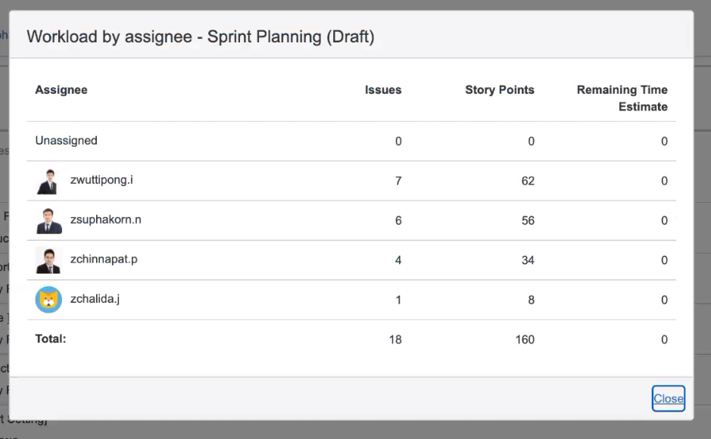
Point Sprint 3 (27/12/2021 - 7/01/2022) |  |  |  | แต่ละคนจะมี 51 point
 | หักได้แค่ 20% |  |  |  |  |  |  | งานค้าง
working day/sprint | 8 |  | Total Point | 137.6
meeting day/sprint | 1.6 | * สามารถลง timesheet ได้ |  |  |  |  | 4.8 hr
 |  |  |  |  |  | หักไป | 13 hr
Developer | หักจำนวนวันที่ไม่สามารถทำงานใน sprint ได้ เช่น ลา, support project | balance working day | remark
อ๊อด | 0 | 6.4
Top | 1 | 5.4 | มี Support โปรเจคอื่น 1 วัน
เหน่ง | 1 | 5.4 | มี Support โปรเจคอื่น 1 วัน
พี่เอ
รวม |  | 17.2

อ๊อด |  |  | Sprint Points | 51.2 | remark
Type | blacklog number | เมนู | Developer | Point
sprint 3(ยกมา) |  | Ability RY | อ๊อด
sprint 4

รวม |  |  |  | 0 | diff | -51.2

Top |  |  | Sprint Points | 43.2 | remark
Type | blacklog number | เมนู | Developer | Point
sprint 3(ยกมา)
sprint 4

รวม |  |  |  | 0 | diff | -43.2

เหน่ง |  |  | Sprint Point | 43.2 | remark
Type | blacklog number | เมนู | Developer | Point
sprint 3(ยกมา)
sprint 4

รวม |  |  |  | 0 | diff | -43.2

